综合测试
1.电机出厂测试
1.电机上电，电机转动提示（向左点动三次，再向右点动三次，循环提示），表示输出继电器正常且电机为生产测试
2.按测试盒按钮直到电机转动提示，打上行/下行开关，电机顺时针或逆时针运行2S以上不停，表示测试正常
3.按一下测试盒按钮，电机停止转动1S左右又开始转动，证明电机功能正常，此时电机进行左右转动提示
4.扭动行程头，电机停止，证明微动开关功能正常。完成以上4个步骤，电机可正常操作
★必须要通过出厂测试才能开始综合测试
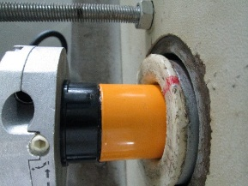


2.电机装入综合测试台
1.减速端装入测试台
2.用手来回转动，使电机减速端卡进测试台方形槽中
4.完整插入效果
3.电机卡入后，内齿套卡扣与测试台皇冠治具红色记号对齐，插入电机
★先确认产品电压频率并调整好
DOOYA 作业指导书JS-9-1.484 C/00
适用类型：DM45BM027（230V） | 制程站别：综合测试 | 人数：1 | 标准工时： | 日期：2018/12/29
作业步骤：

3.测试盒通电
插上测试盒插头
将开关打到“1”，测试盒上指示灯亮
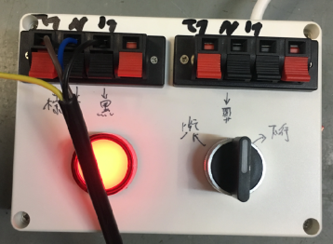
棕
黑
蓝
将电源线接入测试盒琴键夹
4.接线
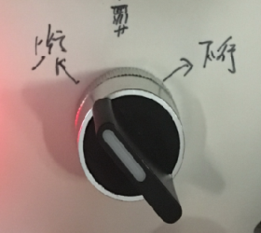
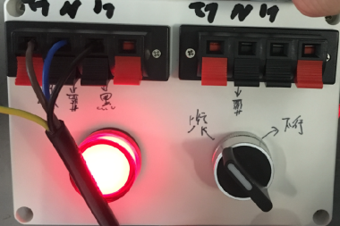
放大
5.设上下行程
开关打到上行，电机拉动砝码上行，上行过程中打三次停止开关，每次电机运行距离不小于10cm，提示提升力OK，当砝码接触到计数开关后将开关打到停止，随后按住按钮再将开关打到上行处，电机转动提示证明上行程点设置完毕；同理，电机下行，在下行过程中打三次停止，每次电机运行的距离不小于10cm，在砝码距离地面10cm左右时开关打到停止，按住按钮后再将开关打到下行处，电机转动提示证明下行程点设置完毕
计数开关
★当砝码布快拉紧砝码时采用点动的方式将砝码拉起来，以免遇阻设行程，砝码被拉起来后电机可以连续运行

6.验证行程点及删行程
1.开关打到上行，电机带动砝码上行，开关打到停，再打到上行，此动作重复三次，每次运行距离不小于10cm，测试上行提升力正常，跑到上行程点后停止，验证上行程OK
2.电机运行到上行程点后，按上+停（5次），然后按下行键，下行过程中打到停，再打到下行，此动作重复三次，每次运行距离不小于10cm，测试下行刹车不打滑，跑到下行程点后停止，验证下行程OK
3.电机运行到下行程点后，按下+停（5次），电机回退一段距离，证明行程删除完毕

7.取出电机
开关打到下行，电机带动砝码下行，待砝码完全落下，按开关打到停，电机停止，取下电源线及扣板，将电机取出

